갑지
■ 안전인증 및 자율안전확인 등 통합관리대장
사업장명: | 작성자: | 참 조
 |  | 각 사 업 장 별 관 리 되 는 품 목 기 입

Ⅰ. 안전인증대상 - 고소작업대(시저형), 곤돌라, 압력용기

Ⅱ. 안전인증대상) - 안전모, 안전벨트, 안전화, 보안경, 송기마스크

SAMPLE

Ⅲ. 자율안전확인대상 - 연삭기, 그라인더 덮개, 역화방지기

Ⅳ. 유해위험기계기구 - 공기압축기, 지게차

안전인증대상(기계기구)
■ 안전인증대상 기계ㆍ기구
No | 제품구분 | 규격 및 형식별 적용범위 | 보유 여부 | 보유 수량 | 보관 위치 | 사용 용도 | 기계기구현황 |  | 인증번호 | 점검 주기 | 비고 (소유자) | 참고사진
 |  |  |  |  |  |  | 모델명/제조사 | 설치/등록일
SAMPLE
1 | 고소작업대 | -동력에 의해 사람이 탑승한 작업대를 작업 위치로 이동시키기 위한 모든 종류와 크기의 고소작업대(차량 탑재용 포함) ※차량형일 경우 2년 마다 그 외 T/L 은 최초인증 외 검사 대상아님 | O | 1 | 정비동 | 영선업무 | 모델명 (제조사) | 해당없음 | 00-00000-0000 | 해당없음 | 시저형 (고객사)

2 | 곤돌라 | -동력에 의해 구동되는 곤돌라 ※안전검사 : 최초 안전인증 3년이내 → 이후 매 2년마다 ※건설현장은 설치일로부터 6개월 마다

3 | 압력용기 | -화학공정 유체취급용기 또는 그 밖의 공정에 사용하는 용기 (공기 또는 질소 포함)로써 설계압력이 게이지 압력으로 0.2MPA(제곱센치미터당 2킬로그램포스)을 초과하는 경 우 ※안전인증대상제외 1.용기의 길이 또는 압력에 상관없이 안지름, 폭, 높이 또는 단면 대각선 길이가 150MM 이하인 용기 2. 사용온도 섭씨 60도 이하의 물만을 취급하는 용기 3. 판형(plate) 열교환기 4. 유압, 수압, 공압 실린더 5. 프레스, 공기압축기 등 기계, 기구와 일체형인 압력용기 ※안전검사: 최초 안전인증 3년 이내 → 이후 매 2년마다

4 | 크레인 | -동력으로 구동되는 정격하중 0.5톤 이상 크레인 (호이스트 및 차량탑재 포함) ※안전검사(2ton 이상): 최초 안전인증 3년 이내 → 이후 매 2년 마다 ※건설현장은 설치일로부터 6개월 마다
5 | 리프트 | -적재하중 0.5ton 이상(다만 이삿짐 운반용 리프트는 0.1ton 이상 적용) ※안전검사(2ton 이상): 최초 안전인증 3년 이내 → 이후 매 2년 마다 ※건설현장은 설치일로부터 6개월 마다
6 | 기타 안전인증대상 기계기구 | -동력에 의해 구동되는 "롤러기,사출성형기,프레스,전단기,절곡기"
7 | 절연용방호구 및 활선작업용 기구 | -절연관, 절연시트, 절연커버, 애자후드, 완금커버, 및 고무블랭킷 등 충전부분 을 덮을 수 있는 절연용 방호구와 활선작업용 기구 중 절연봉

산업안전보건기준에관한 규칙에 따라 면제조건이 아닌 경 우 매년 1회 이상 점검 해야함.
다만 파열판을 설치한 경우 2년 마다 /
수시로 레버 또는 로리를 통하여 수시로 작동을 확인할 수 있는 경우 면제
8 | 양중기용 과부하 방지장치 | -크레인, 리프트, 곤돌라, 승강기, 고소작업대의 과부하발생 시 자동적으로 정지시키는 장치
9 | 보일러 압력방출용 안전밸브 | -압력이 설정압력에 도달하면 자동적으로 빠르게 작동하여 유체가 분출되고 일정압력 이하가 되면 정상상태로 복원되는 방호장치

10 | 압력용기 압력방출용 안전밸브 | -압력이 설정압력에 도달하면 자동적으로 빠르게 작동하여 유체가 분출되고 일정압력 이하가 되면 정상상태로 복원되는 방호장치

11 | 기타 안전인증대상 기계기구 | -압력용기 압력방출용 파열판: 가스, 증기에 과압이나 과진공으로부터 보호 -방폭구조 전기기계,기구 및 부품: 폭발성 장소에서 사용하는 방폭구조 -프레스 및 전단기 방호장치: 기계를 급정지 하거나 위험구역으로 부터 신체 를 보호하는 방호장치 -추락, 낙하 및 붕괴 등 위험방호에 필요한 가설기자재

안전인증대상(보호구)
SAMPLE
■ 안전인증대상 보호구
No | 제품구분 | 규격 및 형식별 적용범위 | 보유 여부 | 보유 수량 | 보관 위치 | 사용 용도 | 기계기구현황 |  | 인증번호 | 비고 (소유주) | 참고사진
 |  |  |  |  |  |  | 모델명 | 제조사
1 | 추락 및 감전 위험 방지용 안전모 (ABE) | -물체의 낙하, 맞음, 추락에 따른 위험을 방지 또는 경감하거나 감전에 의한 위험을 방지하기 위하여 사용하는 안전모 | O | 3 | 사무실 | 작업 및 점검 | SHH-9014 | 에스탑 | 00-00000-0000 | HEC

2 | 안전벨트 | -추락을 방지하기 위하여 사용하는 벨트

3 | 안전화 | -물체의 낙하, 충격, 찔림 또는 물,기름,화학물질 등 보호 -전기로 인한 감전 또는 정전기 방지

4 | 안전장갑 | -내전압용, 화학물질 피부접촉 및 흡수 방지

5 | 차광 및 비산물 위험방지용 보안경 | -유해물질 등에 노출되는 것을 막기 위한 마스크
6 | 용접용 보안면 | -용접 시 발생하는 가시광선 또는 비산물로 부터 작업근로자의 눈을 보호
7 | 방진마스크 | -호흡기를 통해 체내에 유입되는 것을 방지(분진, 미스트, 흄 등) 특급: 독성이 강한 물질이 발생하는 장소, 석면취급 장소 1급:금속흄과 같이 열적분진 발생장소 2급:기계적으로 발생하는 분진 발생장소
8 | 방독마스크 (필터형) | -유해물질 등에 노출되는 것을 막기 위한 마스크
9 | 송기마스크 | -산소결핍장소 또는 가스, 증기, 분진의 흡입 등에 의한 건강장해 예방
10 | 전동식 호흡보호구 | -분진 또는 유해물질이 호흡기를 통해 유입되는 것을 방지하기 위하여 착용
11 | 보호복 | -고열작업에 의한 화상과 열중증을 방지 -화학물질 피부접촉, 인체흡수 방지
12 | 귀마개 또는 귀덮개 | -청력을 보호하기 위하여 사용하는 귀마개 또는 귀덮개

관련법규
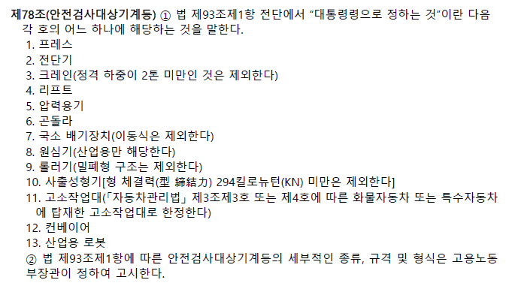
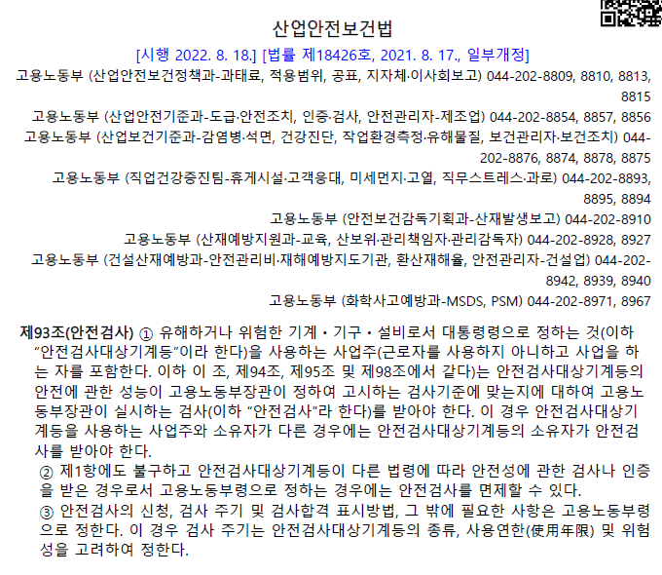

상세내용 참조
안전검사대상기계 등의 규격 및 형식별 적용범위 [별표 1]

